0
5
4
Số đỉnh |  | 9
 |  |  | 0 | 1 | 2 | 3 | 4 | 5 | 6 | 7 | 8 | BẬC
 |  | 0 | 0 | 0 | 1 | 1 | 0 | 0 | 0 | 0 | 0
3
 |  | 1 | 0 | 0 | 0 | 0 | 0 | 0 | 1 | 0 | 0
 |  | 2 | 1 | 0 | 0 | 0 | 1 | 0 | 1 | 0 | 0
 |  | 3 | 1 | 0 | 0 | 0 | 1 | 1 | 0 | 1 | 0
0
 |  | 4 | 0 | 0 | 1 | 1 | 0 | 0 | 0 | 0 | 1
7
 |  | 5 | 0 | 0 | 0 | 1 | 0 | 0 | 1 | 1 | 0
8
 |  | 6 | 0 | 1 | 1 | 0 | 0 | 1 | 0 | 0 | 0
 |  | 7 | 0 | 0 | 0 | 1 | 0 | 1 | 0 | 1 | 1
 |  | 8 | 0 | 0 | 0 | 0 | 1 | 0 | 0 | 1 | 0
2
 | BẬC

6
1

1
5
4
Số đỉnh |  | 9
 |  |  | 0 | 1 | 2 | 3 | 4 | 5 | 6 | 7 | 8 | BẬC
 |  | 0 | 0 | 0 | 1 | 1 | 0 | 0 | 0 | 0 | 0
3
 |  | 1 | 0 | 0 | 0 | 0 | 0 | 0 | 1 | 0 | 0
 |  | 2 | 1 | 0 | 0 | 0 | 1 | 0 | 1 | 0 | 0
 |  | 3 | 1 | 0 | 0 | 0 | 1 | 1 | 0 | 1 | 0
0
 |  | 4 | 0 | 0 | 1 | 1 | 0 | 0 | 0 | 0 | 1
7
 |  | 5 | 0 | 0 | 0 | 1 | 0 | 0 | 1 | 1 | 0
8
 |  | 6 | 0 | 1 | 1 | 0 | 0 | 1 | 0 | 0 | 0
 |  | 7 | 0 | 0 | 0 | 1 | 0 | 1 | 0 | 0 | 1
 |  | 8 | 0 | 0 | 0 | 0 | 1 | 0 | 0 | 1 | 0
2
 | BẬC

6
1

2
5
4
Số đỉnh | 9
 |  | 0 | 1 | 2 | 3 | 4 | 5 | 6 | 7 | 8 | BẬC NGOÀI
 | 0 | 0 | 0 | 1 | 0 | 0 | 0 | 0 | 0 | 0
3
 | 1 | 0 | 0 | 0 | 0 | 0 | 0 | 0 | 0 | 0
 | 2 | 0 | 0 | 0 | 0 | 1 | 0 | 1 | 0 | 0
 | 3 | 1 | 0 | 0 | 0 | 1 | 1 | 0 | 0 | 0
0
 | 4 | 0 | 0 | 0 | 1 | 0 | 0 | 0 | 0 | 1
7
 | 5 | 0 | 0 | 0 | 0 | 0 | 0 | 1 | 0 | 0
8
 | 6 | 0 | 1 | 0 | 0 | 0 | 0 | 0 | 0 | 0
 | 7 | 0 | 0 | 0 | 1 | 0 | 1 | 0 | 0 | 0
 | 8 | 0 | 0 | 0 | 0 | 0 | 0 | 0 | 1 | 0
2
BẬC TRONG

6
1

3
5
4
3
13
5
6
23
3
8
3
2
4
3
7
Số đỉnh |  | 9
 |  |  | 0 | 1 | 2 | 3 | 4 | 5 | 6 | 7 | 8 | BẬC
 |  | 0 | 0 | 0 | 4 | 3 | 0 | 0 | 0 | 0 | 0
3
 |  | 1 | 0 | 0 | 0 | 0 | 0 | 0 | 2 | 0 | 0
 |  | 2 | 4 | 0 | 0 | 0 | 13 | 0 | 3 | 0 | 0
 |  | 3 | 3 | 0 | 0 | 0 | 3 | 5 | 0 | 7 | 0
0
 |  | 4 | 0 | 0 | 13 | 3 | 0 | 0 | 0 | 0 | 6
7
 |  | 5 | 0 | 0 | 0 | 5 | 0 | 0 | 23 | 3 | 0
8
 |  | 6 | 0 | 2 | 3 | 0 | 0 | 23 | 0 | 0 | 0
 |  | 7 | 0 | 0 | 0 | 7 | 0 | 3 | 0 | 0 | 8
 |  | 8 | 0 | 0 | 0 | 0 | 6 | 0 | 0 | 8 | 0
2
 | BẬC

6
1

4
5
4
3
3
13
5
6
23
3
8
3
2
4
7
7
Số đỉnh | 9
 |  | 0 | 1 | 2 | 3 | 4 | 5 | 6 | 7 | 8 | BẬC NGOÀI
 | 0 | 0 | 0 | 4 | 0 | 0 | 0 | 0 | 0 | 0
3
 | 1 | 0 | 0 | 0 | 0 | 0 | 0 | 0 | 0 | 0
 | 2 | 0 | 0 | 0 | 0 | 13 | 0 | 3 | 0 | 0
 | 3 | 3 | 0 | 0 | 0 | 3 | 5 | 0 | 0 | 0
0
 | 4 | 0 | 0 | 0 | 7 | 0 | 0 | 0 | 0 | 6
7
 | 5 | 0 | 0 | 0 | 0 | 0 | 0 | 23 | 0 | 0
8
 | 6 | 0 | 2 | 0 | 0 | 0 | 0 | 0 | 0 | 0
 | 7 | 0 | 0 | 0 | 7 | 0 | 3 | 0 | 0 | 0
 | 8 | 0 | 0 | 0 | 0 | 0 | 0 | 0 | 8 | 0
2
BẬC TRONG

6
1

5
0
Số đỉnh | 6
 |  | 0 | 1 | 2 | 3 | 4 | 5
 | 0 | 0 | 0 | 1 | 8 | 1 | 0
1
 | 1 | 0 | 0 | 0 | 1 | 0 | 5
 | 2 | 1 | 0 | 0 | -3 | 1 | 3
2
 | 3 | 8 | 1 | -3 | 0 | 0 | 4
 | 4 | 1 | 0 | 1 | 0 | 0 | 0
3
 | 5 | 0 | 5 | 3 | 4 | 0 | 0

4

5

6
A
Số đỉnh |  | 8
 |  |  | A | B | C | D | E | F | G | H
 |  |  | 0 | 1 | 2 | 3 | 4 | 5 | 6 | 7
B
 | A | 0 | 0 | 0 | 5 | 4 | 0 | -3 | 0 | -1
 | B | 1 | 0 | 0 | 0 | 0 | -6 | 0 | 0 | 8
C
 | C | 2 | 5 | 0 | 0 | 2 | 0 | 3 | 0 | 3
 | D | 3 | 4 | 0 | 2 | 0 | 0 | 1 | 0 | 0
D
 | E | 4 | 0 | -6 | 0 | 0 | 0 | 0 | 4 | 0
E
 | F | 5 | -3 | 0 | 3 | 1 | 0 | 0 | 0 | 0
 | G | 6 | 0 | 0 | 0 | 0 | 4 | 0 | 0 | 1
F
 | H | 7 | -1 | 8 | 3 | 0 | 0 | 0 | 1 | 0

G
H

7
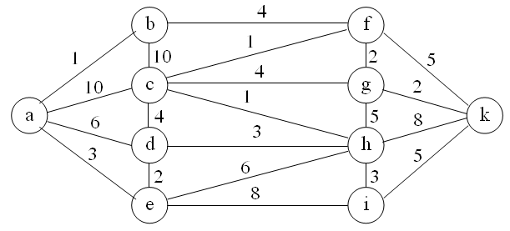
Số đỉnh
 |  |  | a | b | c | d | e | f | g | h | i | k
 |  |  | 0 | 1 | 2 | 3 | 4 | 5 | 6 | 7 | 8 | 9
 | a | 0
 | b | 1
 | c | 2
 | d | 3
 | e | 4
 | f | 5
 | g | 6
 | h | 7
 | i | 8
 | k | 9

8
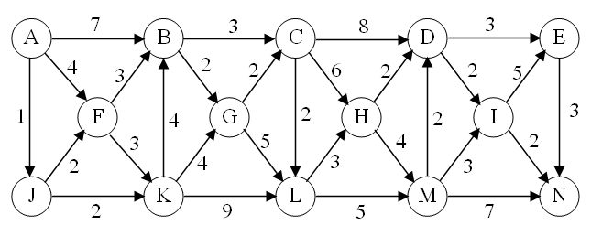
Số đỉnh |  |  | A | B | C | D | E | F | G | H | I | J | K | L | M | N
 |  |  | 0 | 1 | 2 | 3 | 4 | 5 | 6 | 7 | 8 | 9 | 10 | 11 | 12 | 13
 | A | 0
 | B | 1
 | C | 2
 | D | 3
 | E | 4
 | F | 5
 | G | 6
 | H | 7
 | I | 8
 | J | 9
 | K | 10
 | L | 11
 | M | 12
 | N | 13

Ten Dinh
Sa Dec
My Tho
 |  |  | Sai Gon | Vung Tau | Can Tho | Rach Gia | My Tho | Sa Dec | Vinh Long | Bac Lieu | Ca Mau
Số đỉnh |  | 9
Đỉnh |  |  |  |  |  |  |  |  |  |  |  | BẬC
 | i | j | 0 | 1 | 2 | 3 | 4 | 5 | 6 | 7 | 8
Sai Gon |  | 0 | 0 | 0 | 1 | 1 | 0 | 0 | 0 | 0 | 0
Rach Gia
Vung Tau |  | 1 | 0 | 0 | 1 | 0 | 0 | 0 | 1 | 0 | 0
Can Tho |  | 2 | 1 | 1 | 0 | 0 | 1 | 0 | 1 | 0 | 0
Rach Gia |  | 3 | 1 | 0 | 0 | 0 | 1 | 1 | 0 | 1 | 0
My Tho |  | 4 | 0 | 0 | 1 | 1 | 0 | 1 | 0 | 0 | 1
Bac Lieu
Sai Gon
Sa Dec |  | 5 | 0 | 0 | 0 | 1 | 1 | 0 | 1 | 1 | 0
Vinh Long |  | 6 | 0 | 1 | 1 | 0 | 0 | 1 | 0 | 1 | 0
Bac Lieu |  | 7 | 0 | 0 | 0 | 1 | 0 | 1 | 1 | 0 | 1
Ca Mau
Ca Mau |  | 8 | 0 | 0 | 0 | 0 | 1 | 0 | 0 | 1 | 0

Can Tho
 | BẬC

Vinh Long
Vung Tau

KoLienThong
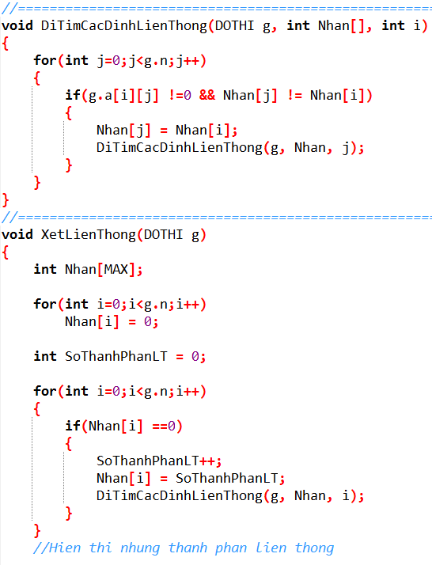
5
4
Số đỉnh |  | 9
 |  |  | 0 | 1 | 2 | 3 | 4 | 5 | 6 | 7 | 8 |  | 0 |  |  |  |  |  |  |  |  |  |  | 0
 |  | 0 | 0 | 0 | 0 | 1 | 0 | 0 | 0 | 0 | 0 |  |  |  |  | 0
3
 |  | 1 | 0 | 0 | 0 | 0 | 0 | 0 | 1 | 0 | 0
 |  | 2 | 0 | 0 | 0 | 0 | 0 | 0 | 0 | 0 | 0
 |  | 3 | 1 | 0 | 0 | 0 | 1 | 1 | 0 | 1 | 0
0
 |  | 4 | 0 | 0 | 0 | 1 | 0 | 0 | 0 | 0 | 1
7
 |  | 5 | 0 | 0 | 0 | 1 | 0 | 0 | 0 | 1 | 0 |  |  |  |  |  |  | 0
 |  | 6 | 0 | 1 | 0 | 0 | 0 | 0 | 0 | 0 | 0 | 0
 |  | 7 | 0 | 0 | 0 | 1 | 0 | 1 | 0 | 0 | 0 |  |  |  | 0
2
 |  | 8 | 0 | 0 | 0 | 0 | 1 | 0 | 0 | 0 | 0 |  |  |  |  |  |  |  |  |  |  |  |  | 0
8

6
1
 |  |  |  |  |  |  |  |  |  |  |  |  | 0 |  |  |  |  | 0

 | Output: |  |  |  |  |  |  |  |  |  |  |  |  | SoThanhPhanLT= |  |  | 0
 | So thanh phan lien thong la:
 | Thanh phan lien thong thu 1 gom cac dinh:
 | Thanh phan lien thong thu 2 gom cac dinh: |  |  |  |  |  |  |  |  |  |  |  |  |  | Đỉnh |  | 0 | 1 | 2 | 3 | 4 | 5 | 6 | 7 | 8
 | Thanh phan lien thong thu 3 gom cac dinh: |  |  |  |  |  |  |  |  |  |  |  |  |  | Nhãn[ ] |  | 0 | 0 | 0 | 0 | 0 | 0 | 0 | 0 | 0

LienThong
5
4
Số đỉnh |  | 9
 |  |  | 0 | 1 | 2 | 3 | 4 | 5 | 6 | 7 | 8 |  | 0 |  |  |  |  |  |  |  |  |  |  | 0
 |  | 0 | 0 | 0 | 1 | 1 | 0 | 0 | 0 | 0 | 0 |  |  |  |  | 0
3
 |  | 1 | 0 | 0 | 1 | 0 | 0 | 0 | 1 | 0 | 0
 |  | 2 | 1 | 1 | 0 | 0 | 0 | 0 | 0 | 0 | 0
 |  | 3 | 1 | 0 | 0 | 0 | 1 | 1 | 0 | 1 | 0
0
 |  | 4 | 0 | 0 | 0 | 1 | 0 | 0 | 0 | 0 | 1
7
 |  | 5 | 0 | 0 | 0 | 1 | 0 | 0 | 0 | 1 | 0 |  |  |  |  |  |  | 0
 |  | 6 | 0 | 1 | 0 | 0 | 0 | 0 | 0 | 0 | 0 | 0
 |  | 7 | 0 | 0 | 0 | 1 | 0 | 1 | 0 | 0 | 0 |  |  |  | 0
2
 |  | 8 | 0 | 0 | 0 | 0 | 1 | 0 | 0 | 0 | 0 |  |  |  |  |  |  |  |  |  |  |  |  | 0
8

6
1
 |  |  |  |  |  |  |  |  |  |  |  |  | 0 |  |  |  |  | 0

 | Output: |  |  |  |  |  |  |  |  |  |  |  |  | SoThanhPhanLT= |  |  | 0
 | So thanh phan lien thong la:
 | Thanh phan lien thong thu 1 gom cac dinh:
 |  |  |  |  |  |  |  |  |  |  |  |  |  |  | Đỉnh |  | 0 | 1 | 2 | 3 | 4 | 5 | 6 | 7 | 8
 |  |  |  |  |  |  |  |  |  |  |  |  |  |  | Nhãn[ ] |  | 0 | 0 | 0 | 0 | 0 | 0 | 0 | 0 | 0

